상품제안서
스위스와그너 거스토우 유성펜+리필 세트 | 상품코드: F14191

 |  |  |  |  |  |  | 02-412-0044 | www.easy1.co.kr
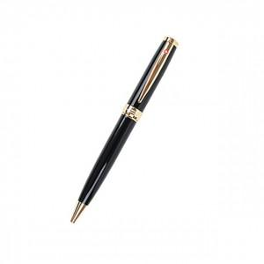

【상세/제작정보】 | 바디의 재질은 황동(Solid Brass)으로 되어 있으며, 잘 긁히지 않도록 고강도 코팅이 되어 있습니다

【인쇄/포장옵션】 | 레이저 / 포장지포장

【공급단가】 | 수량 | 30~ | 50~ | 100~ | 500~ | 1,000~
*VAT별도 | 단가 | 27,000원 | 26,000원 | 25,000원 | 24,000원 | 23,400원

【상품 URL】 | https://dev.easy1.co.kr:443/src/goods_detail.php?gdno=14191

